关系图
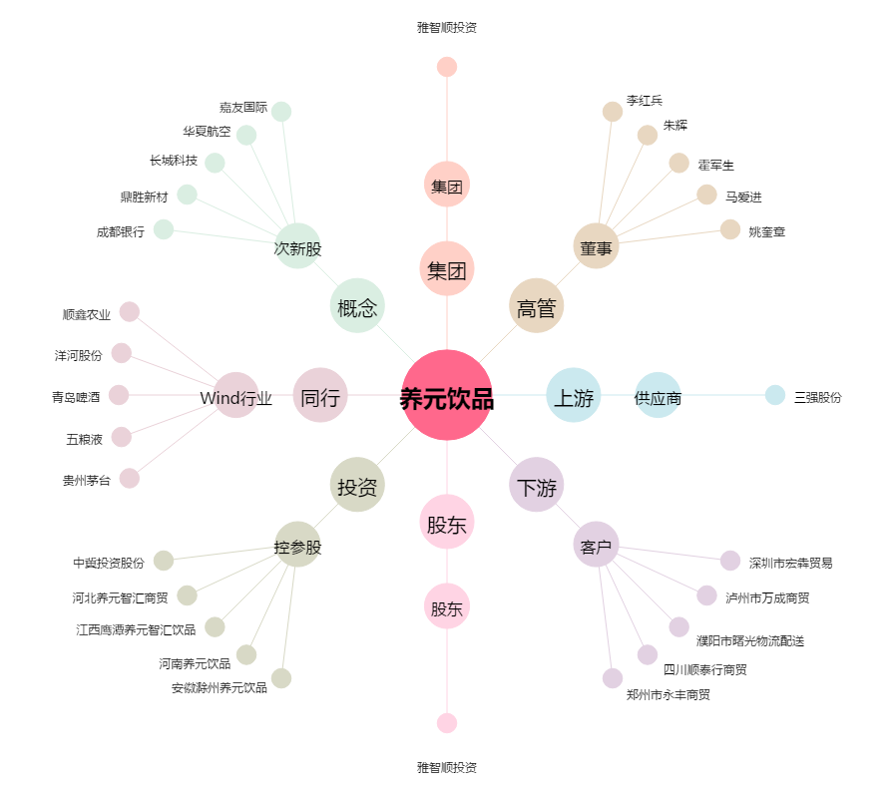
养元饮品[603156.SH] - 关系概览图

